<서식2>정산보고용
정산서 목차 앞 페이지에 부착하세요.
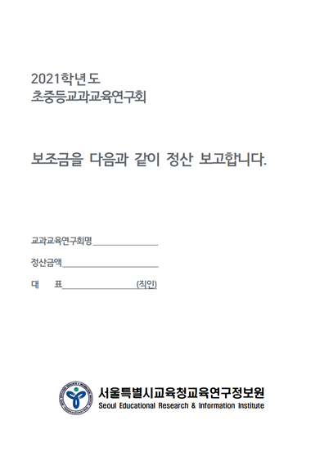
2021 교과교육연구회 보조금 정산서(자동입력됨)
관리번호 (자동입력) | 21-000-00 | 서울00 교과교육연구회
기본지원금 (자동입력) | 1,000,000
특별지원금 (자동입력) | -

구분 | 항목 | 사용 내역 | 사용액 (자동입력) | 사용 비율 (자동입력)
1. 연구활동 경비 | 연구활동비 | 연구회원의 연구활동비, 집중작업 수당, 검토 및 편집 수당 등 | 0 | 0.0
 | 연구회의비 | 직무/자율연수, 수업공개, 특강, 세미나, 워크숍, 강사료, 원고료 등 | 0 | 0.0
 | 여비 | 연구회 관련 공적 업무수행 회원(진행요원) 및 연구보조원 출장 실비 | 0 | 0.0
2. 직접성 경비 | 문헌비 | 연구회관련 각종 문헌, 연구자료구입비, 입장료 등 | 0 | 0.0
 | 장비대여료 및 임대료 | 연구활동에 필요한 사용료(시설사용, 악기대여료, 버스대여료 등) | 0 | 0.0
 | 직접성경비(기타) |  | 0 | 0.0
3. 연구 운영비 | 인쇄비 | 각종 유인물, 보고서, 설문지 등 제작(인쇄비) 등 | 0 | 0.0
 | 수용비 | 업무용 소모품 구입비 등 | 0 | 0.0
 | 공공요금 등 잡비 | 우편료, 택배비 등 | 0 | 0.0
 | 연구운영비(기타) |  | 0 | 0.0
4. 업무 추진비 | 업무추진비 | 연구활동 협의회, 연수 회의 간식 경비(식비, 간식비, 다과비 등) | 0 | 0.0
5. 특별 보조금 | 연구활동경비 | 연구활동비, 연구회의비 | 0 | 0.0
 | 직접성경비 | 장비대여료 및 임대료 | 0 | 0.0
 | 연구운영비 | 인쇄비, 수용비 등 | 0 | 0.0
지출 합계 |  |  | 0 | 0.0

2021학년도 교과교육연구회 보조금 정산내역을 위와 같이 보고합니다.
2022. 1. 00
서울 000 교과교육연구회 (직인 필수)
서울특별시교육청교육연구정보원장 귀하

